Veículos
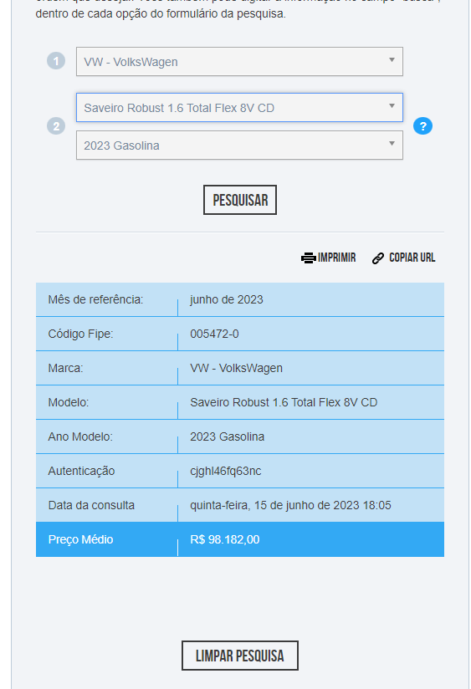
CORPO DE BOMBEIROS MILITAR DO DISTRITO FEDERAL
DEPARTAMENTO DE ADMINISTRAÇÃO LOGÍSTICA E FINANCEIRA
DIRETORIA DE MATERIAIS E SERVIÇOS
CENTRO DE OBRAS E MANUTENÇÃO PREDIAL

APÊNDICE III - COMPOSIÇÃO DE CUSTOS - VEÍCULOS

TABELA I – VEÍCULOS E ACESSÓRIOS
Veículos – preço médio tabela FIPE |  | Valor un. | Quantidade |  |  | Valor Total
Veículos Utilitários para 5 passageiros tipo picape, Saveiro Robust 1.6 Total flex 8V CD ou similar 1 |  |  | 6 |  |  | 0.00
Conj. rede elástica resistente para contenção de material, caçamba e cabine |  |  | 6 |  |  | 0.00 |  | 124.9 | 138.32 | 143.95
Fontes consultadas
1 https://veiculos.fipe.org.br/ - código 005472-0 - junho/2023

TABELA II - CUSTO MENSAL - VEÍCULOS
Descrição |  | Quantidade | Valor Unit. Mensal |  |  | Total mensal s/ BDI
Veículos Utilitários 1.6 flex para 5 passageiros tipo picape, Saveiro Robust CD ou similar |  | 6.00 | 0.00 |  |  | 0.00

Composição de custos - Veículos Utilitários 1.6 flex para 5 passageiros tipo picape, Saveiro Robust CD ou similar
Descrição | Valor | Observações
Valor de Aquisição (R$) | 0.00 | Aquisição do veículo e da rede elástica, vide Tabela 1
Vida Útil (anos) | 5.00 | SINAPI - Cálculos e Parâmetros - Tabela 1.3 - E9512
Valor Residual (%) | 40% | SINAPI - Cálculos e Parâmetros - Tabela 1.3 - E9512
Coeficiente de Manutenção | 0.15 | SINAPI - considerado condições leves de operação (reparos em geral e material rodante)
Taxa de Seguro Obrigatório, IPVA e Licenciamento | 3.00% | Alíquota IPVA - Decreto Nº 34024/2012 - 3%;
Valor gasto com troca de óleo, graxa, filtro: |  | Valor estimado a cada 10.000 km rodados (troca de óleo e filtro)

Depreciação: | 0.00 | SINAPI – Metodologias e Conceitos – Capítulo 4
IPVA | 0.00 | Alíquota IPVA - Decreto Nº 34024/2012 - 3%;
Licenciamento e Seguro Obrigatório | 0.00 | Licenciamento 2023
Custo de Manutenção: | 0.00 | SINAPI – Metodologias e Conceitos – Capítulo 4 - (reparos em geral e material rodante) |  |  |  |  | Englobam itens como reparos em geral, peças e acessórios de reposição, gastos de oficina, regulagens, material rodante, lâminas, parafusos, correias e demais peças de desgaste efetivo durante a operação.
Materiais na Operação (Filtros; Óleo e Graxas) | 0.00 | SINAPI – Metodologias e Conceitos – Capítulo 4 - (troca de óleo e filtro) |  |  |  |  | Custos com combustível são pagos com base na média dos valores de km rodados do contrato anterior
Total Mesal por Veículo (R$) | 0.00

APÊNDICE IV - COMBUSTÍVEL
COMBUSTÍVEL
 | Gasolina¹ | Cód. SINAPI | L / Km ³ | Qtd. | Média Km / mês ² | R$ / Mensal

Veículos Utilitários Saveiro Robust CD ou similar |  | 4222 | 10.80 | 6 | 1,120.93 | 0.00
TOTAL COMBUSTÍVEIS |  |  |  |  |  | 0.00
FONTES CONSULTADAS e REFERÊNCIA DE PREÇOS
¹ SINAPI DF
² Média de quilometragem estimada com base no consumo de 27 meses de contrato (anterior) de manutenção, conforme levantamento existente no documento SEI 7268852
³ https://www.icarros.com.br/volkswagen/saveiro/ficha-tecnica/28758

